Sheet1
加工指令表
订单编号 | PG071503 | 客户名称 | 利阳
交货日期 | 2019-07-15 | 文件名称 | 配件
制作工艺 | SLA | 打磨要求 | C | 业务员 | 刘华
数量 | 2 | 克数 | 351 | 编程人员
上机机号 |  | 下机时间 |  | 处理人员
打印材料 | 白色材料

注意 事项 | 打磨光滑 晚上出

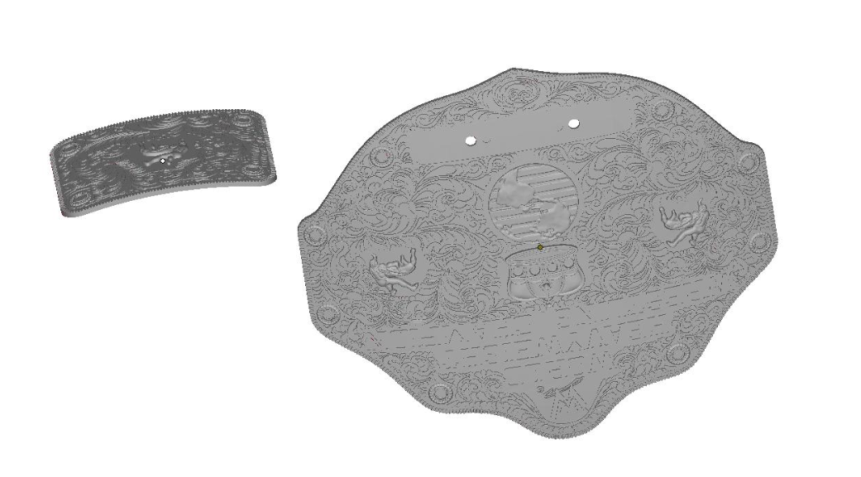

制表人： | 刘华 |  |  | 7/15/19

